data
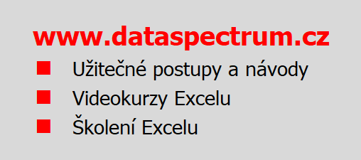
Rozvoz zboží | Pardubice | Kolín | Praha | Jičín | Teplice | Liberec | Brno | Olomouc
Pondělí | P | P | P | P | P | P | P | P
Úterý | P | P | P | P | Ð | Ð | P | P
Středa | P | P | P | P | P | P | Ð | Ð
Čtvrtek | P | P | Ð | P | P | P | P | P
Pátek | Ð | P | P | P | P | Ð | P | Ð
Sobota | P | Ð | P | Ð | P | P | P | P
Neděle | P | Ð | P | Ð | Ð | P | P | P
1 - ANO P
0 - NE Ð
 |  |  | TIP 1 |  | TIP 2 |  | TIP 3
 |  |  | Najeďte kurzorem myši na buňku TIP

 |  |  | Uživatelské formátování, které převádí hodnoty 0 a 1 na znaky, je založeno na masce
 |  |  | [Barva50][=1]"P";[Barva3][=0]"Ð"

 |  |  | [Barva50][=1]"P"
 |  |  | P nastavuje zobrazení "zaškrtávátka" v zelené barvě pro hodnotu 1

 |  |  | [Barva3][=0]"Ð"
 |  |  | Ð nastavuje zobrazení křížku v červené barvě pro hodnotu 0

 |  |  | Dialogové okno pro nastavení formátování zobrazíte například kombinací kláves
 |  |  | CTRL+SHIFT+1 (klávesa 1 nad Q, nikoliv na numerické části klávesnice).

postup
